通知票項目選択画面
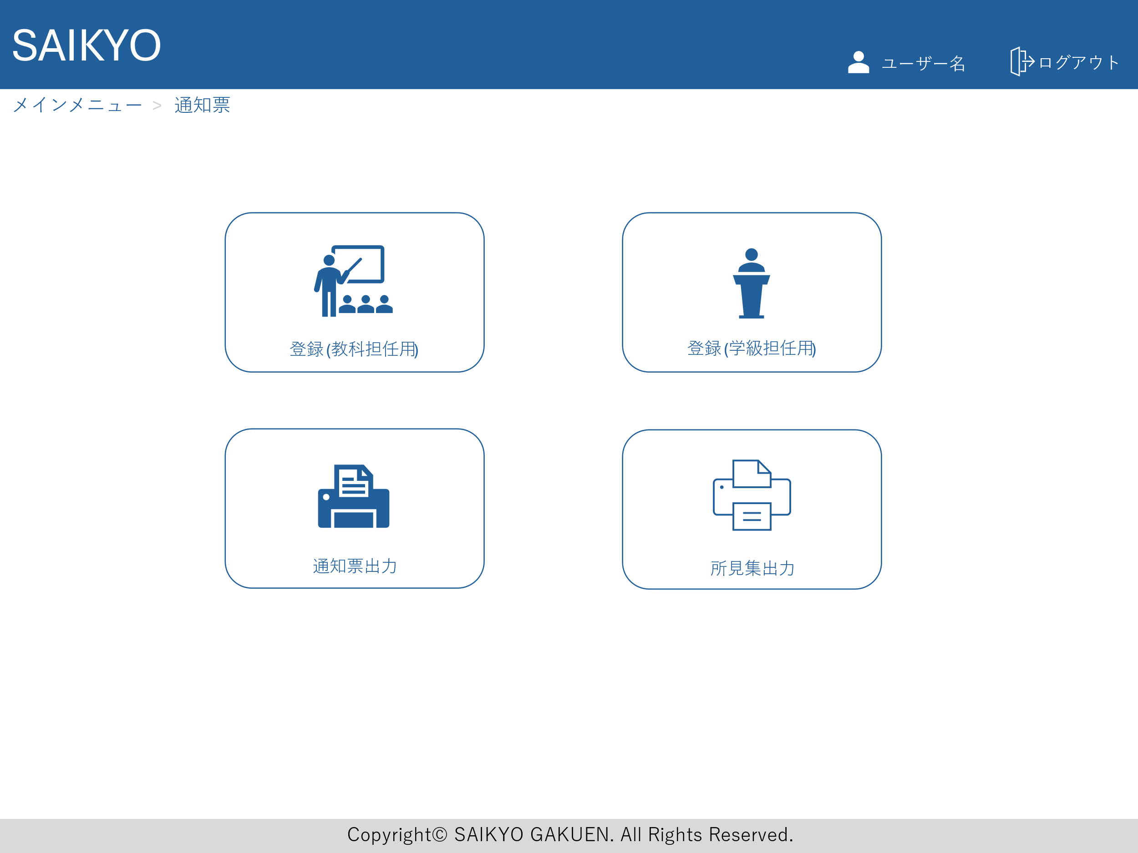
画面レイアウト | 論理名称 | 画面ID | 改訂日
 | 物理名称 | 画面名称 | 改訂者
 | 概要

通知票教科担任登録画面
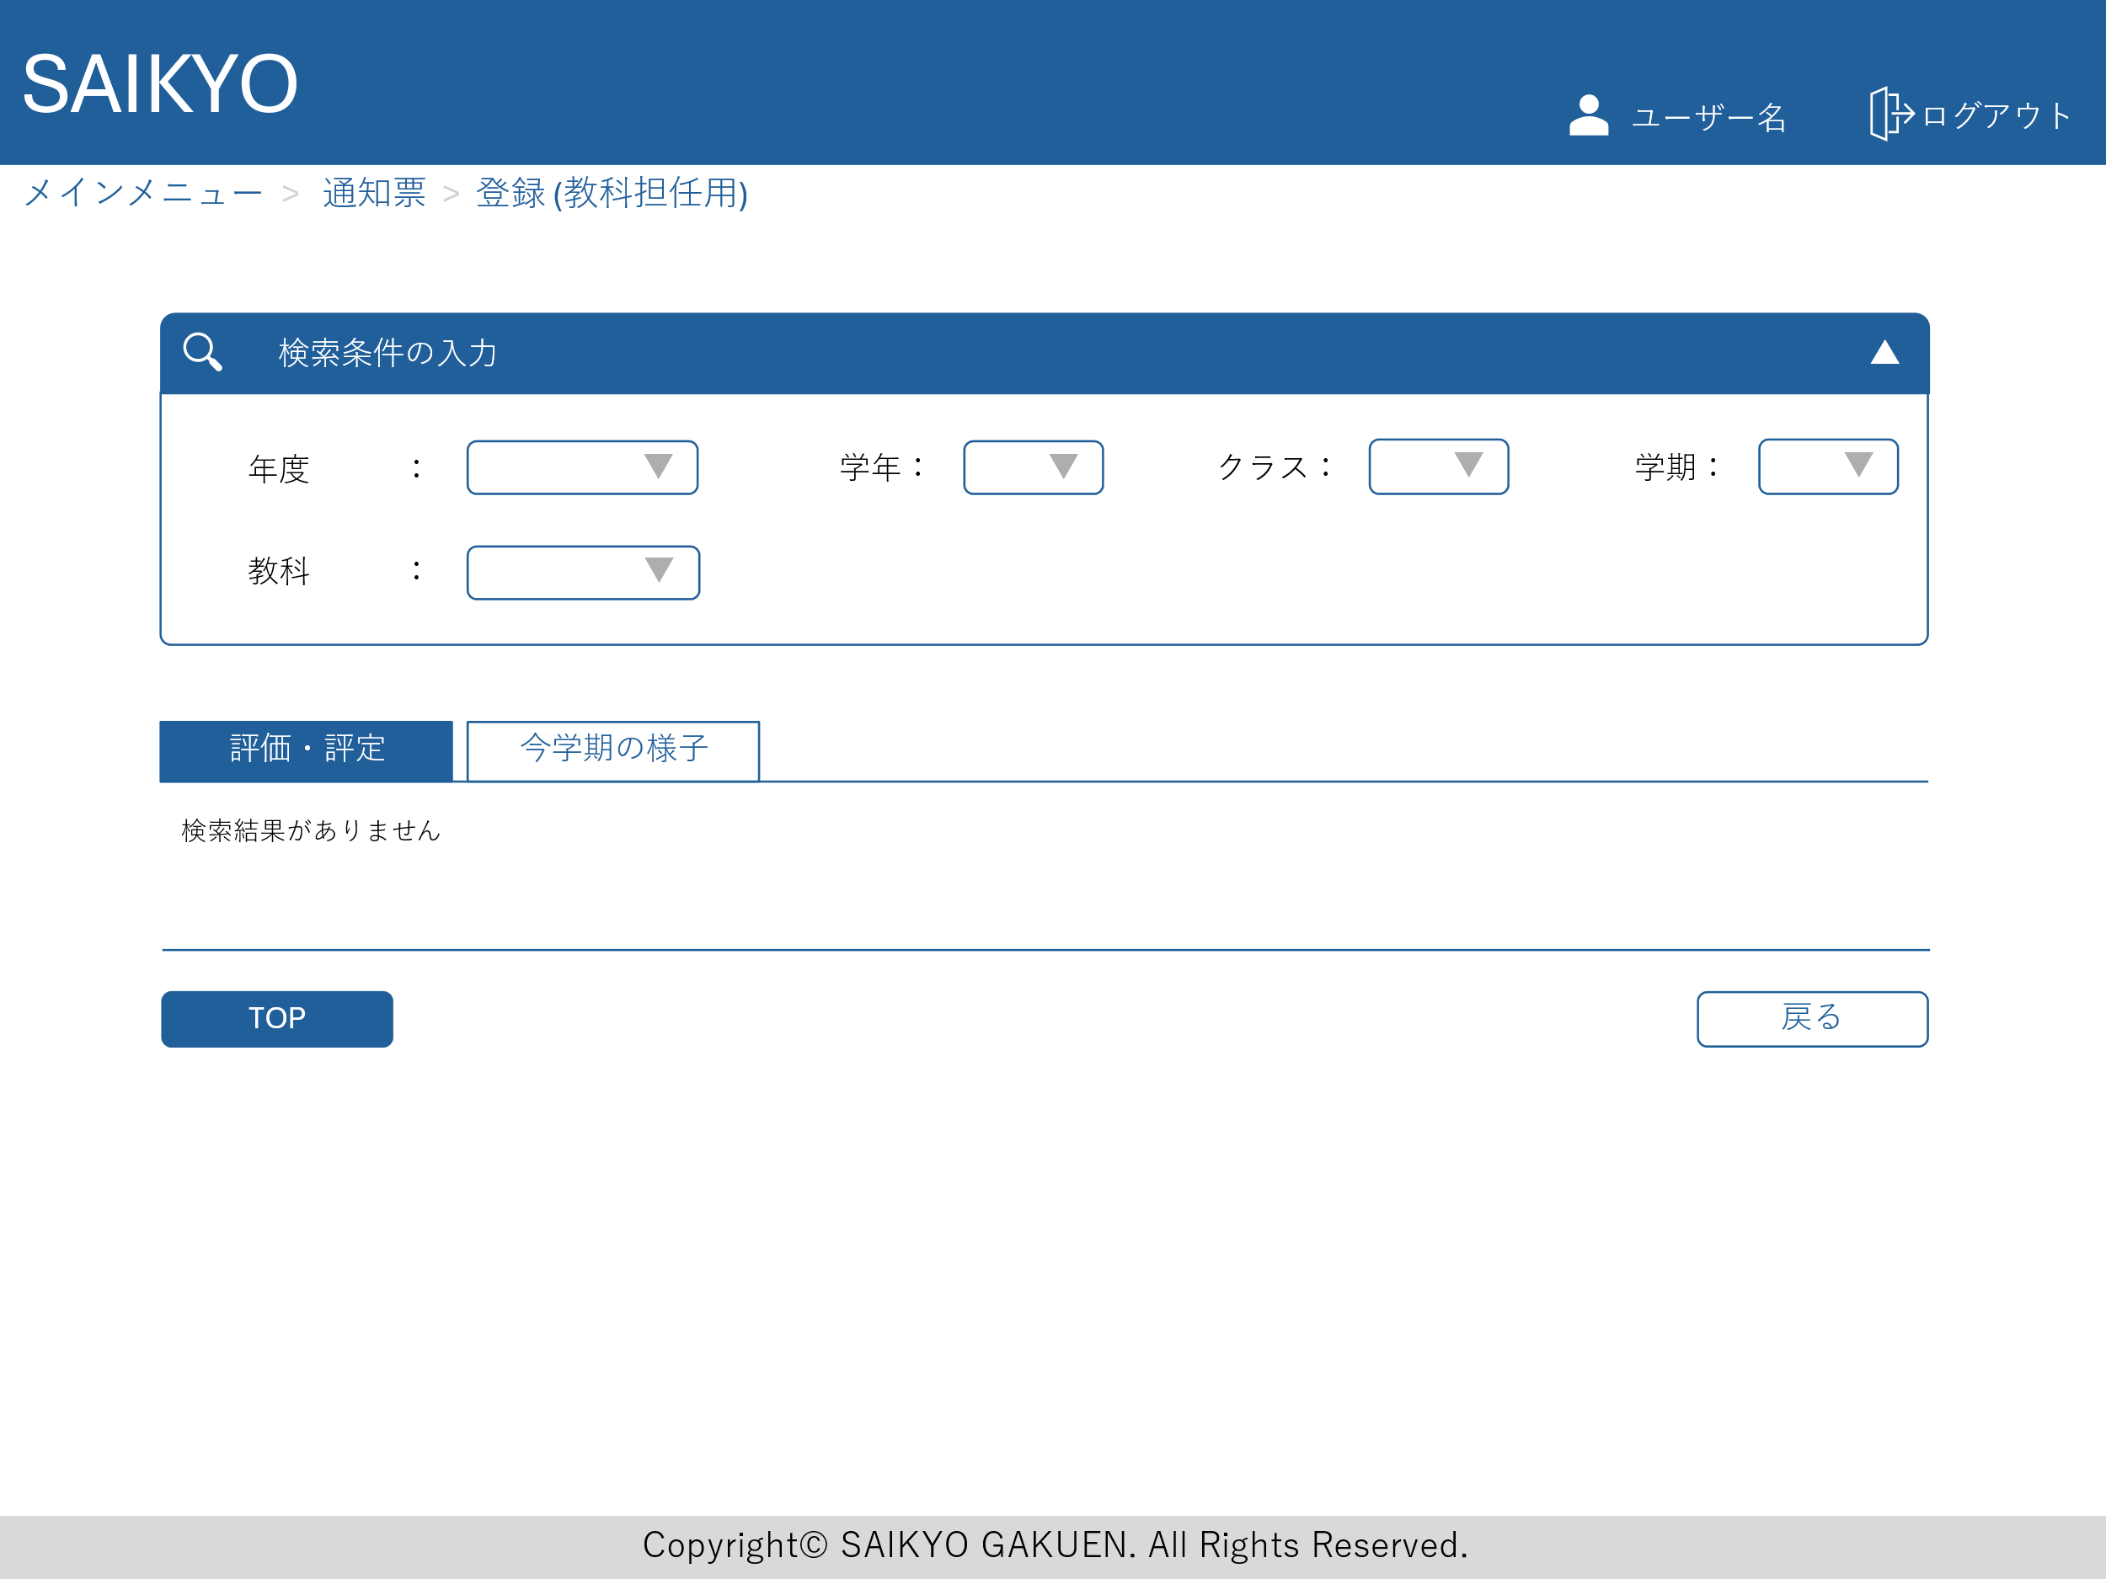
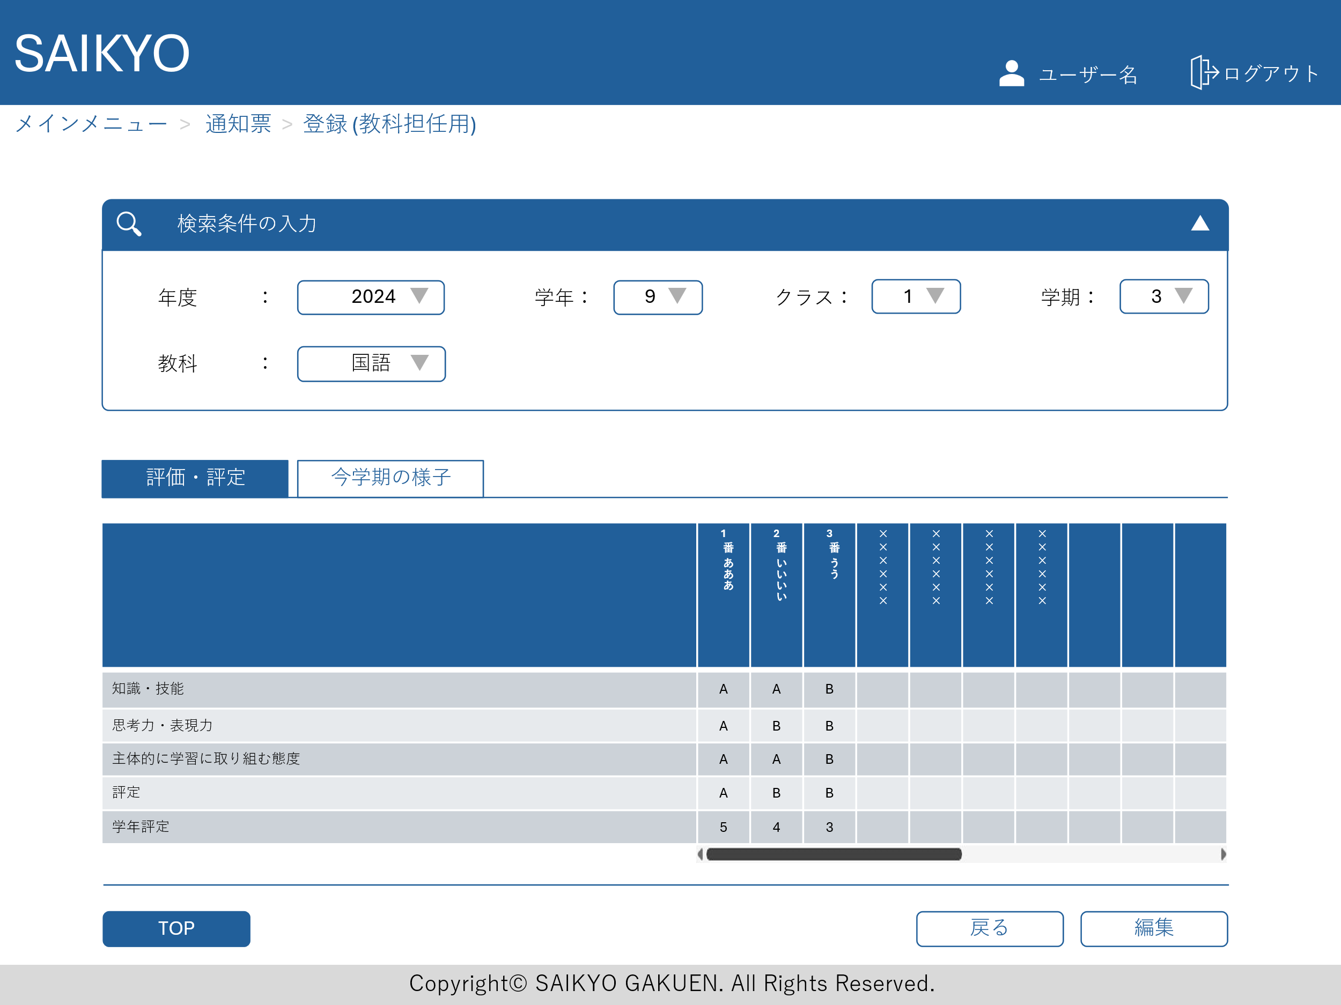
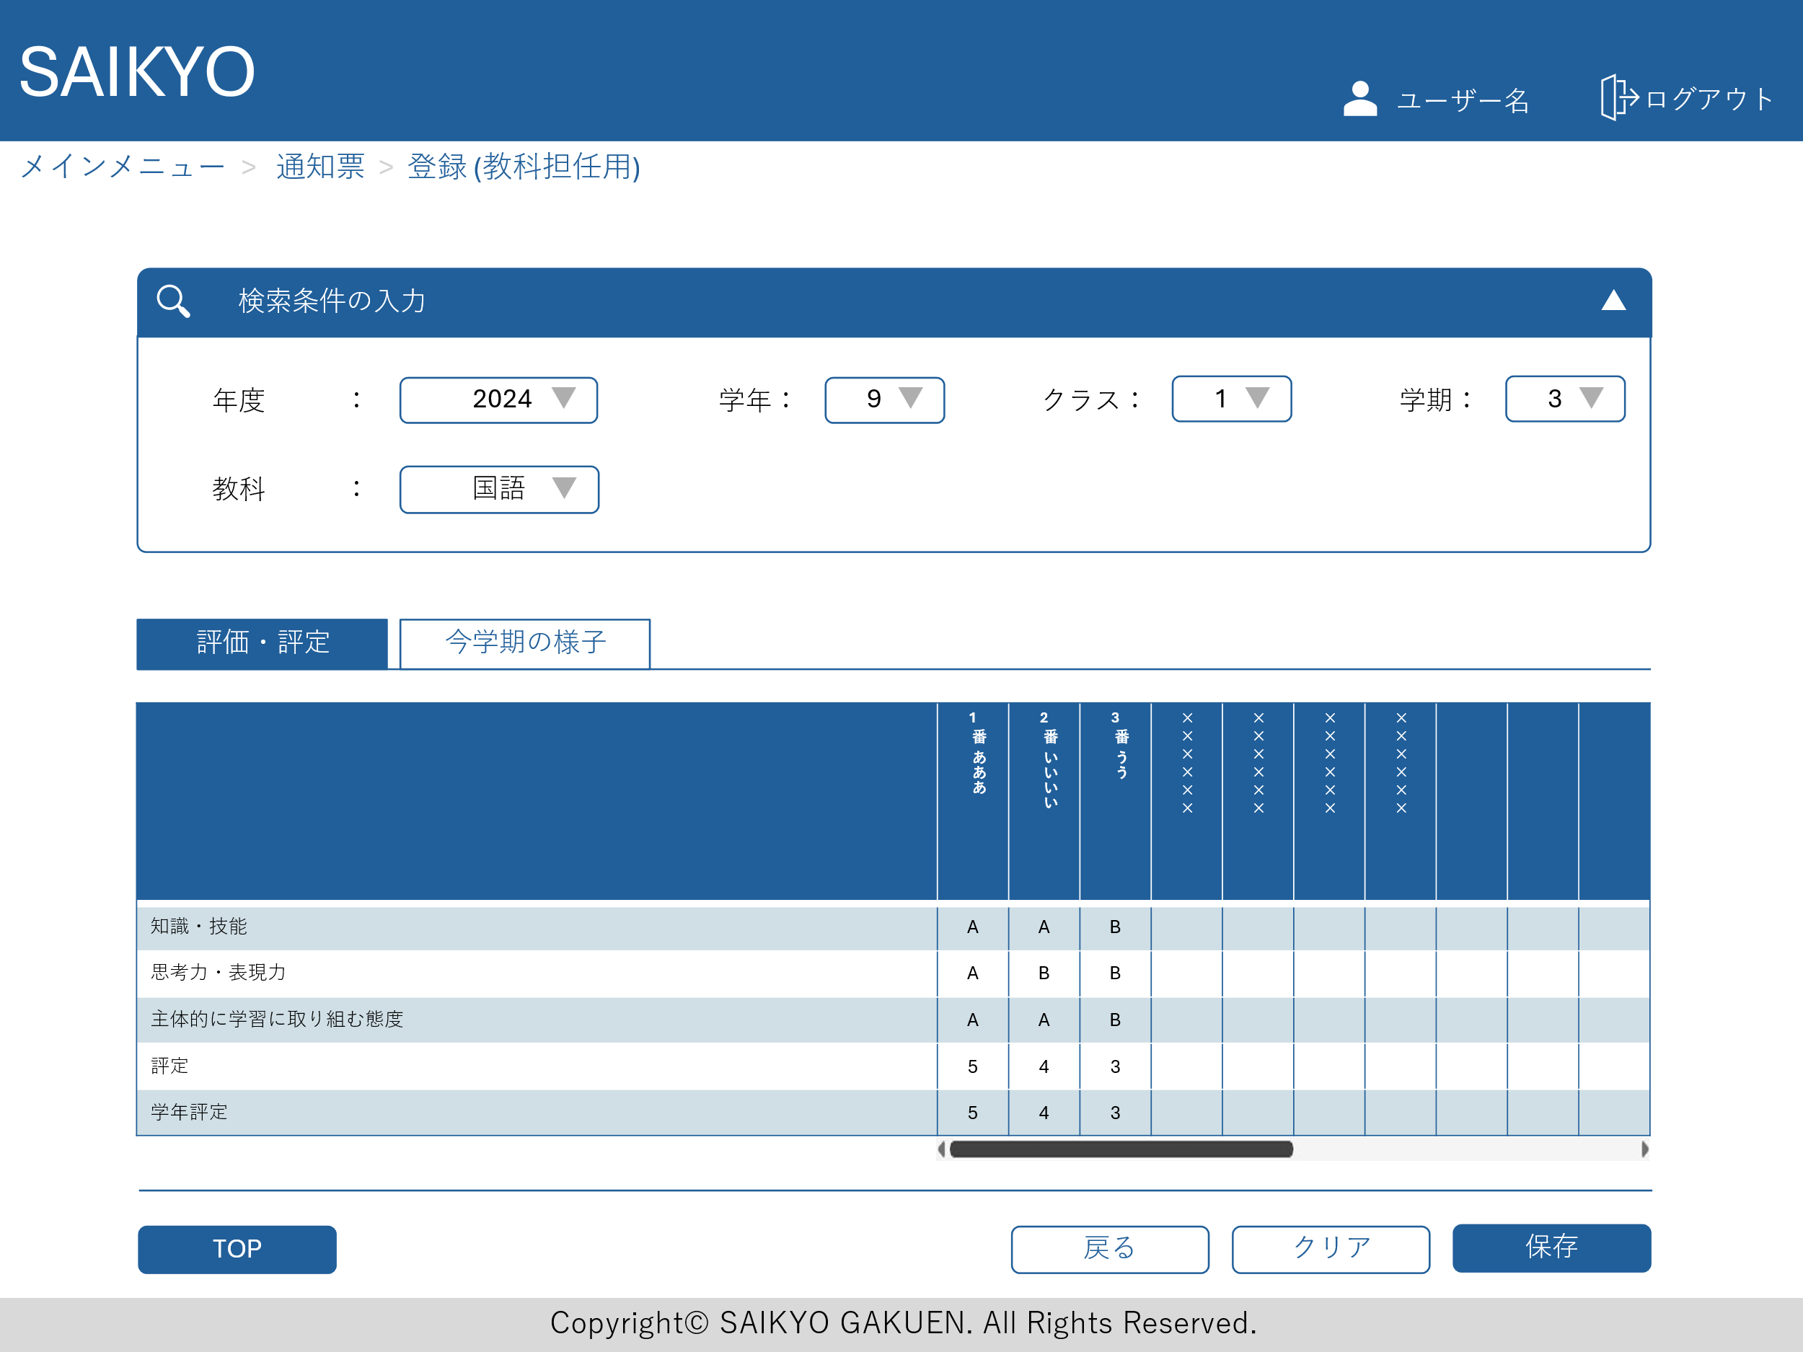
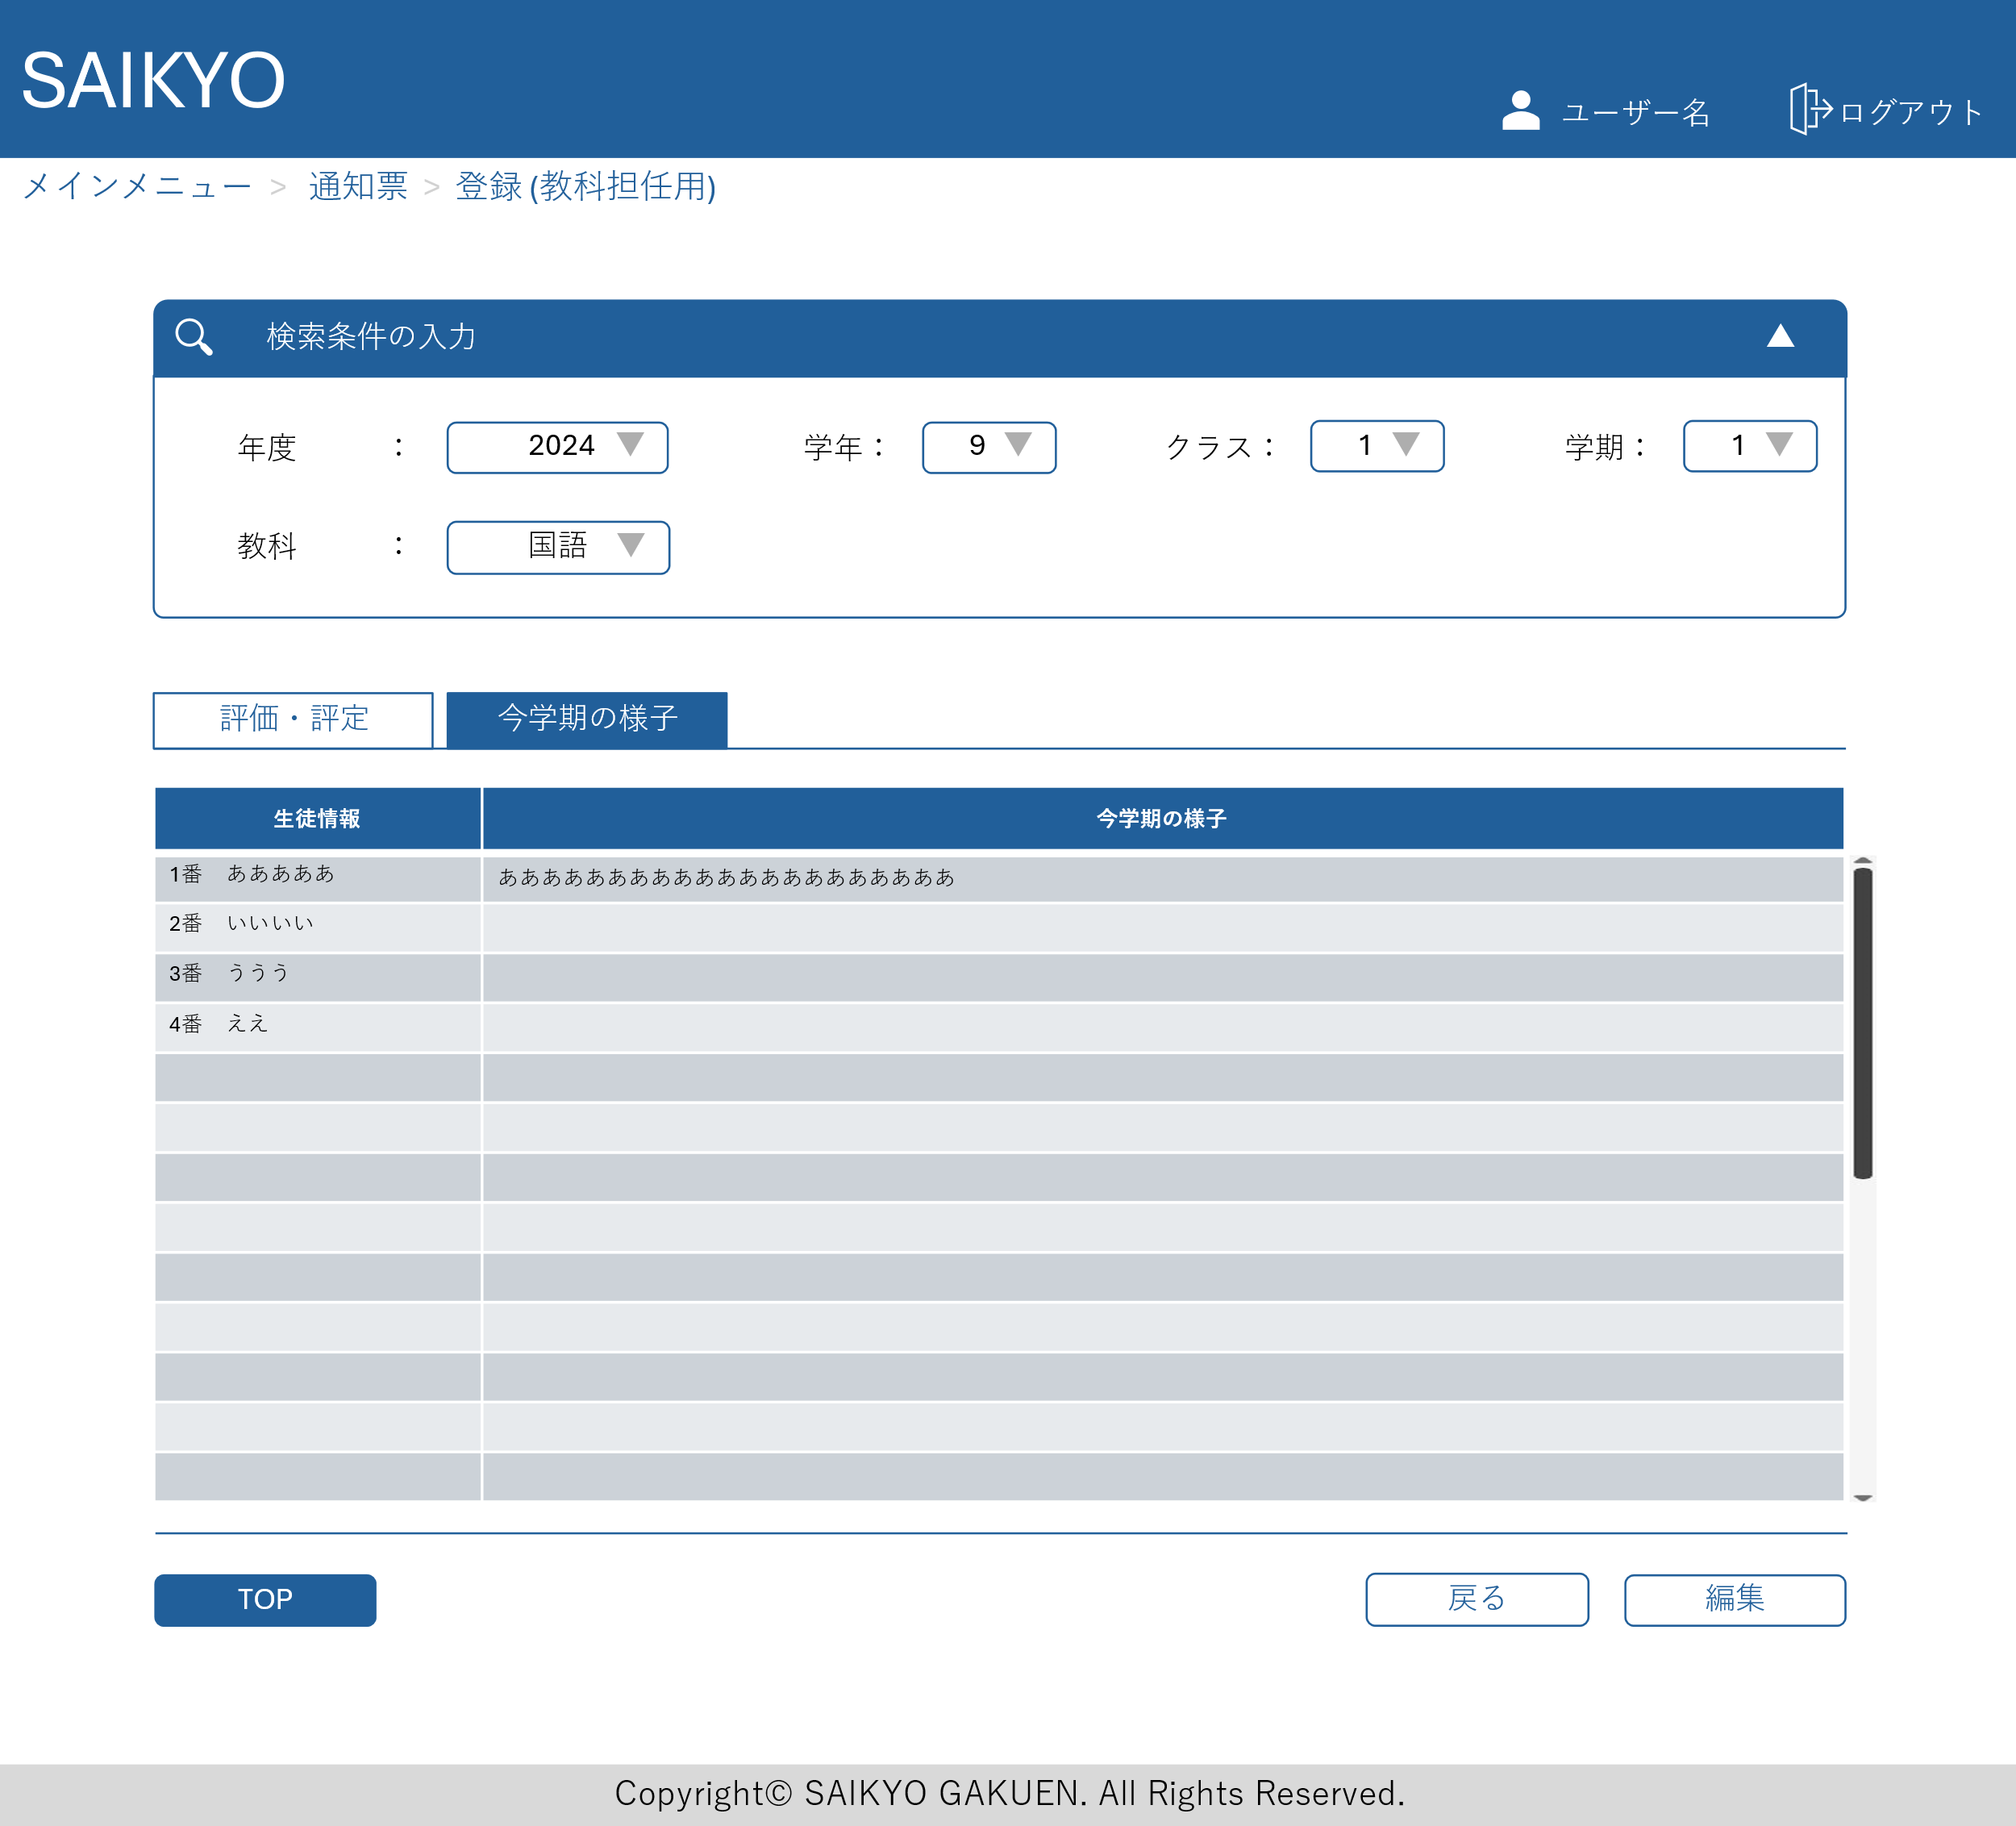
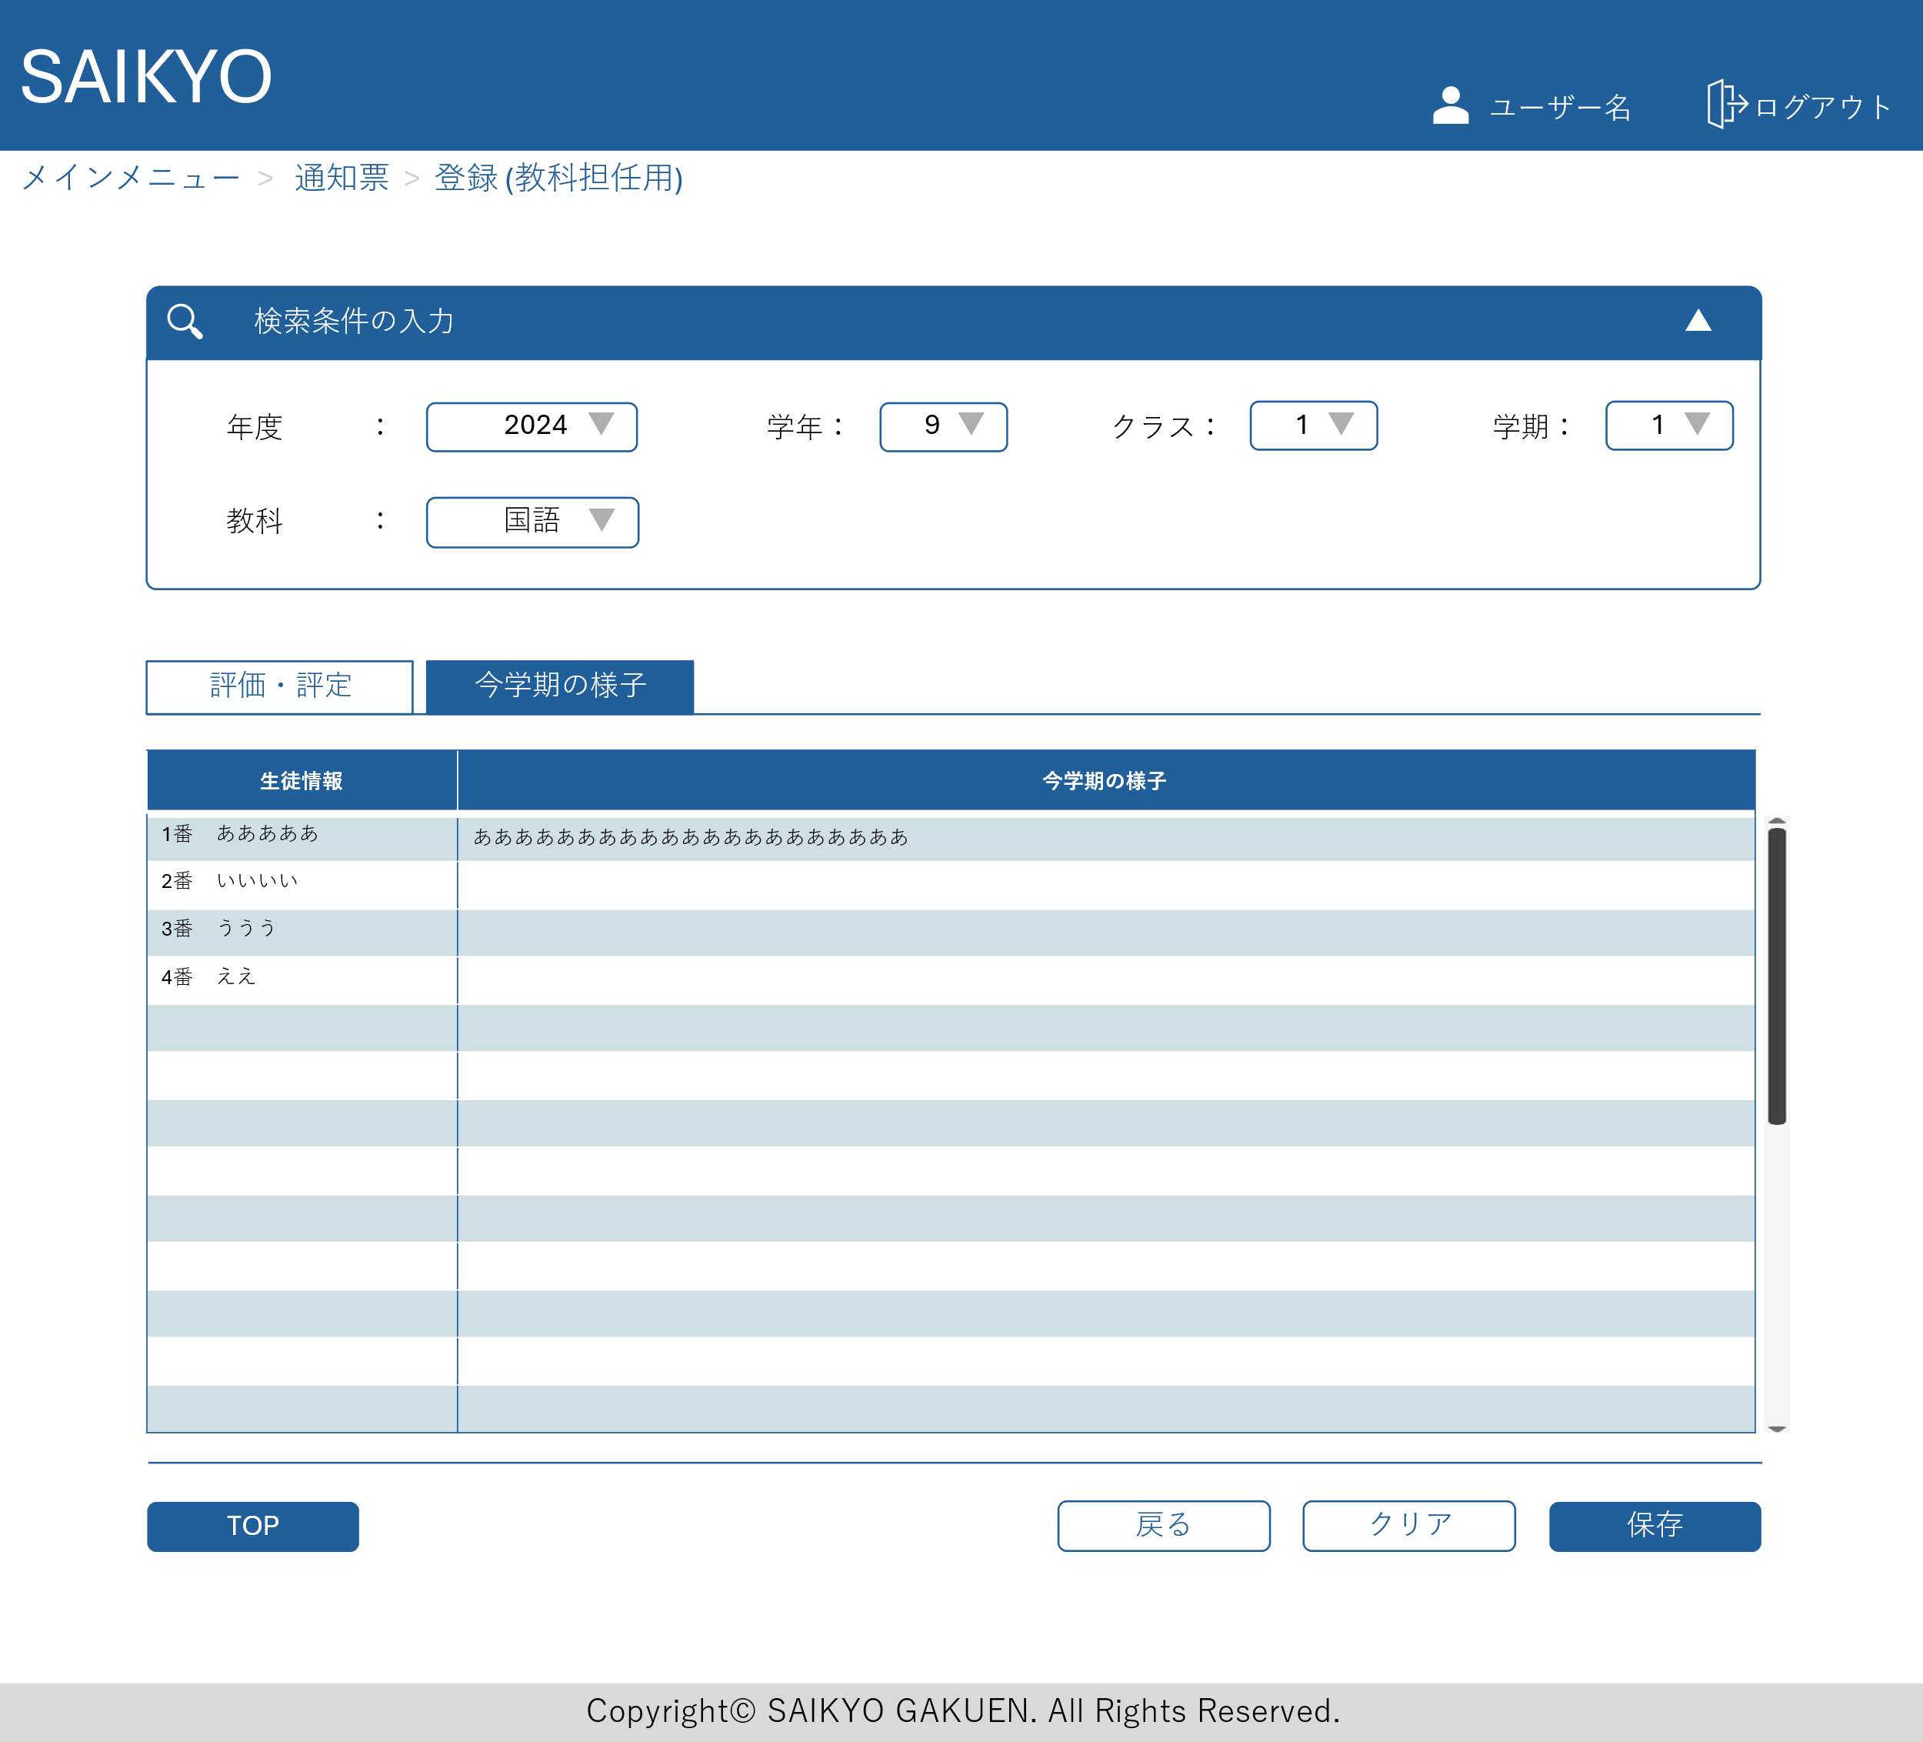
画面レイアウト | 論理名称 | 画面ID | 改訂日
 | 物理名称 | 画面名称 | 改訂者
 | 概要

通知票学級担任登録画面
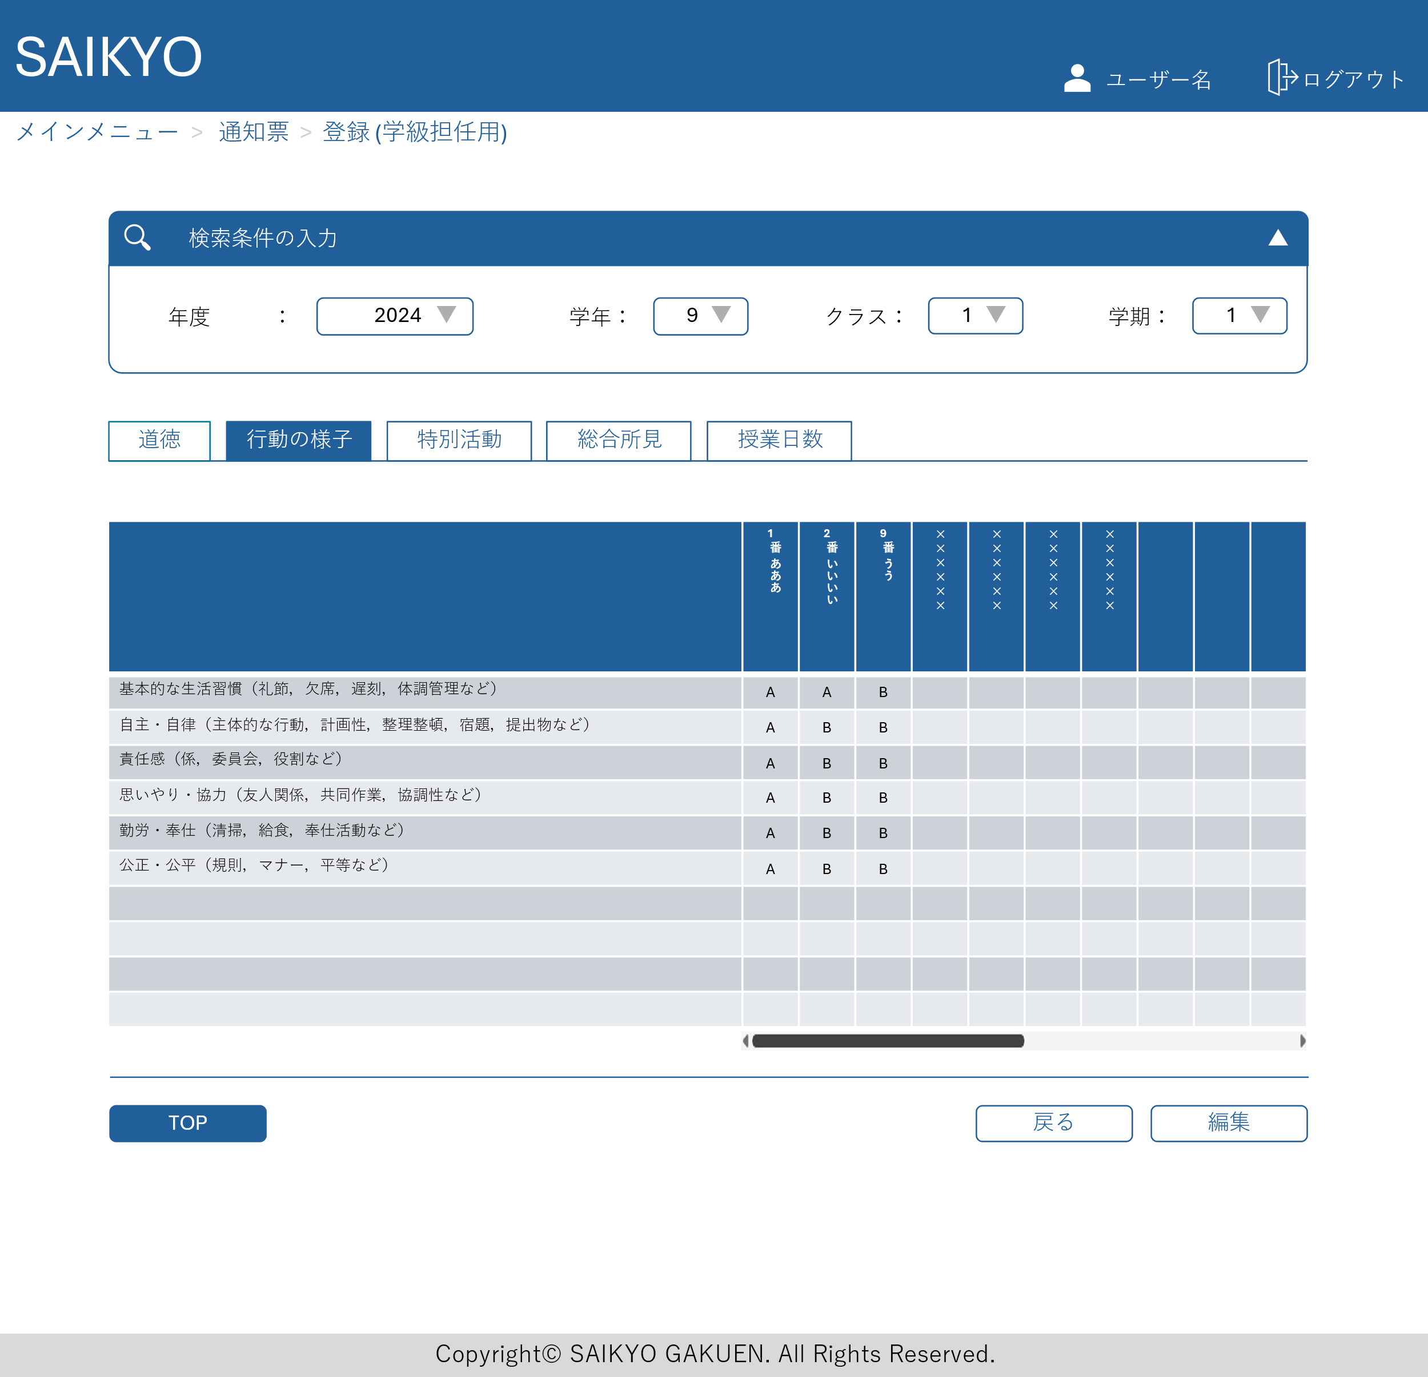
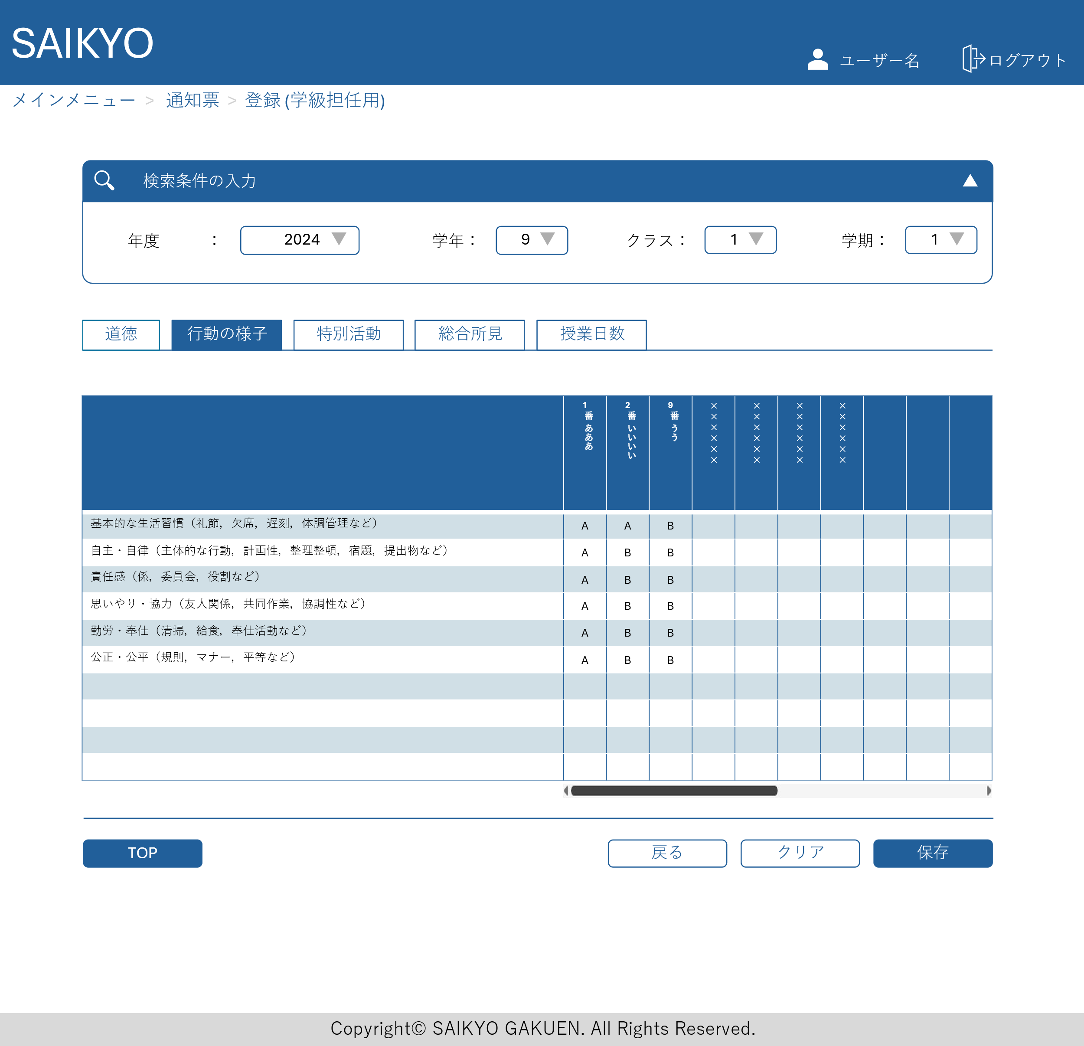
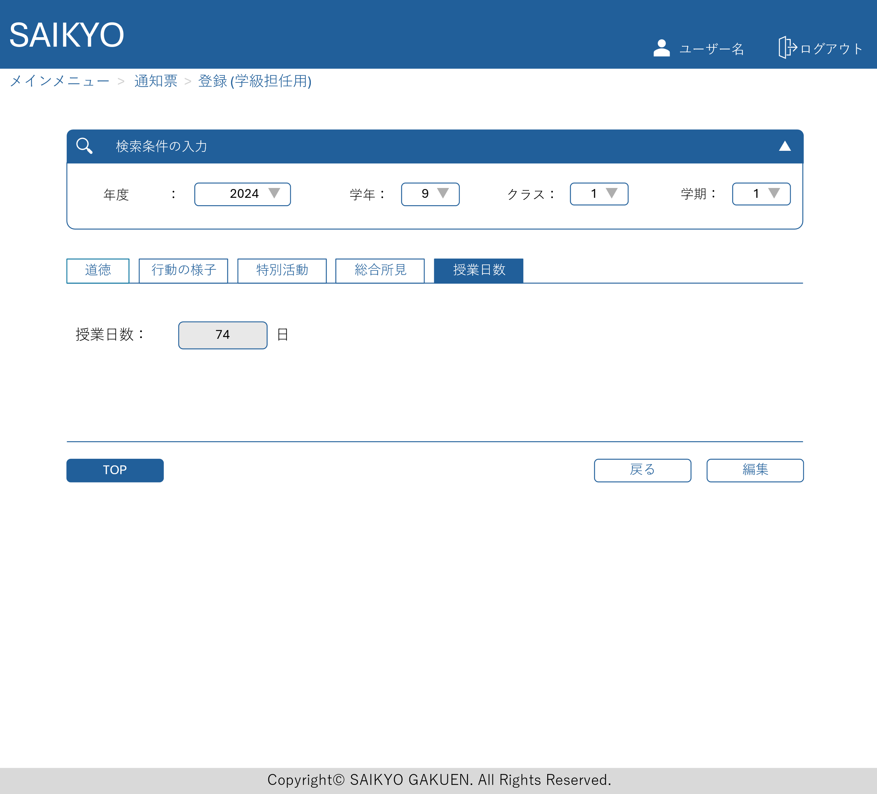
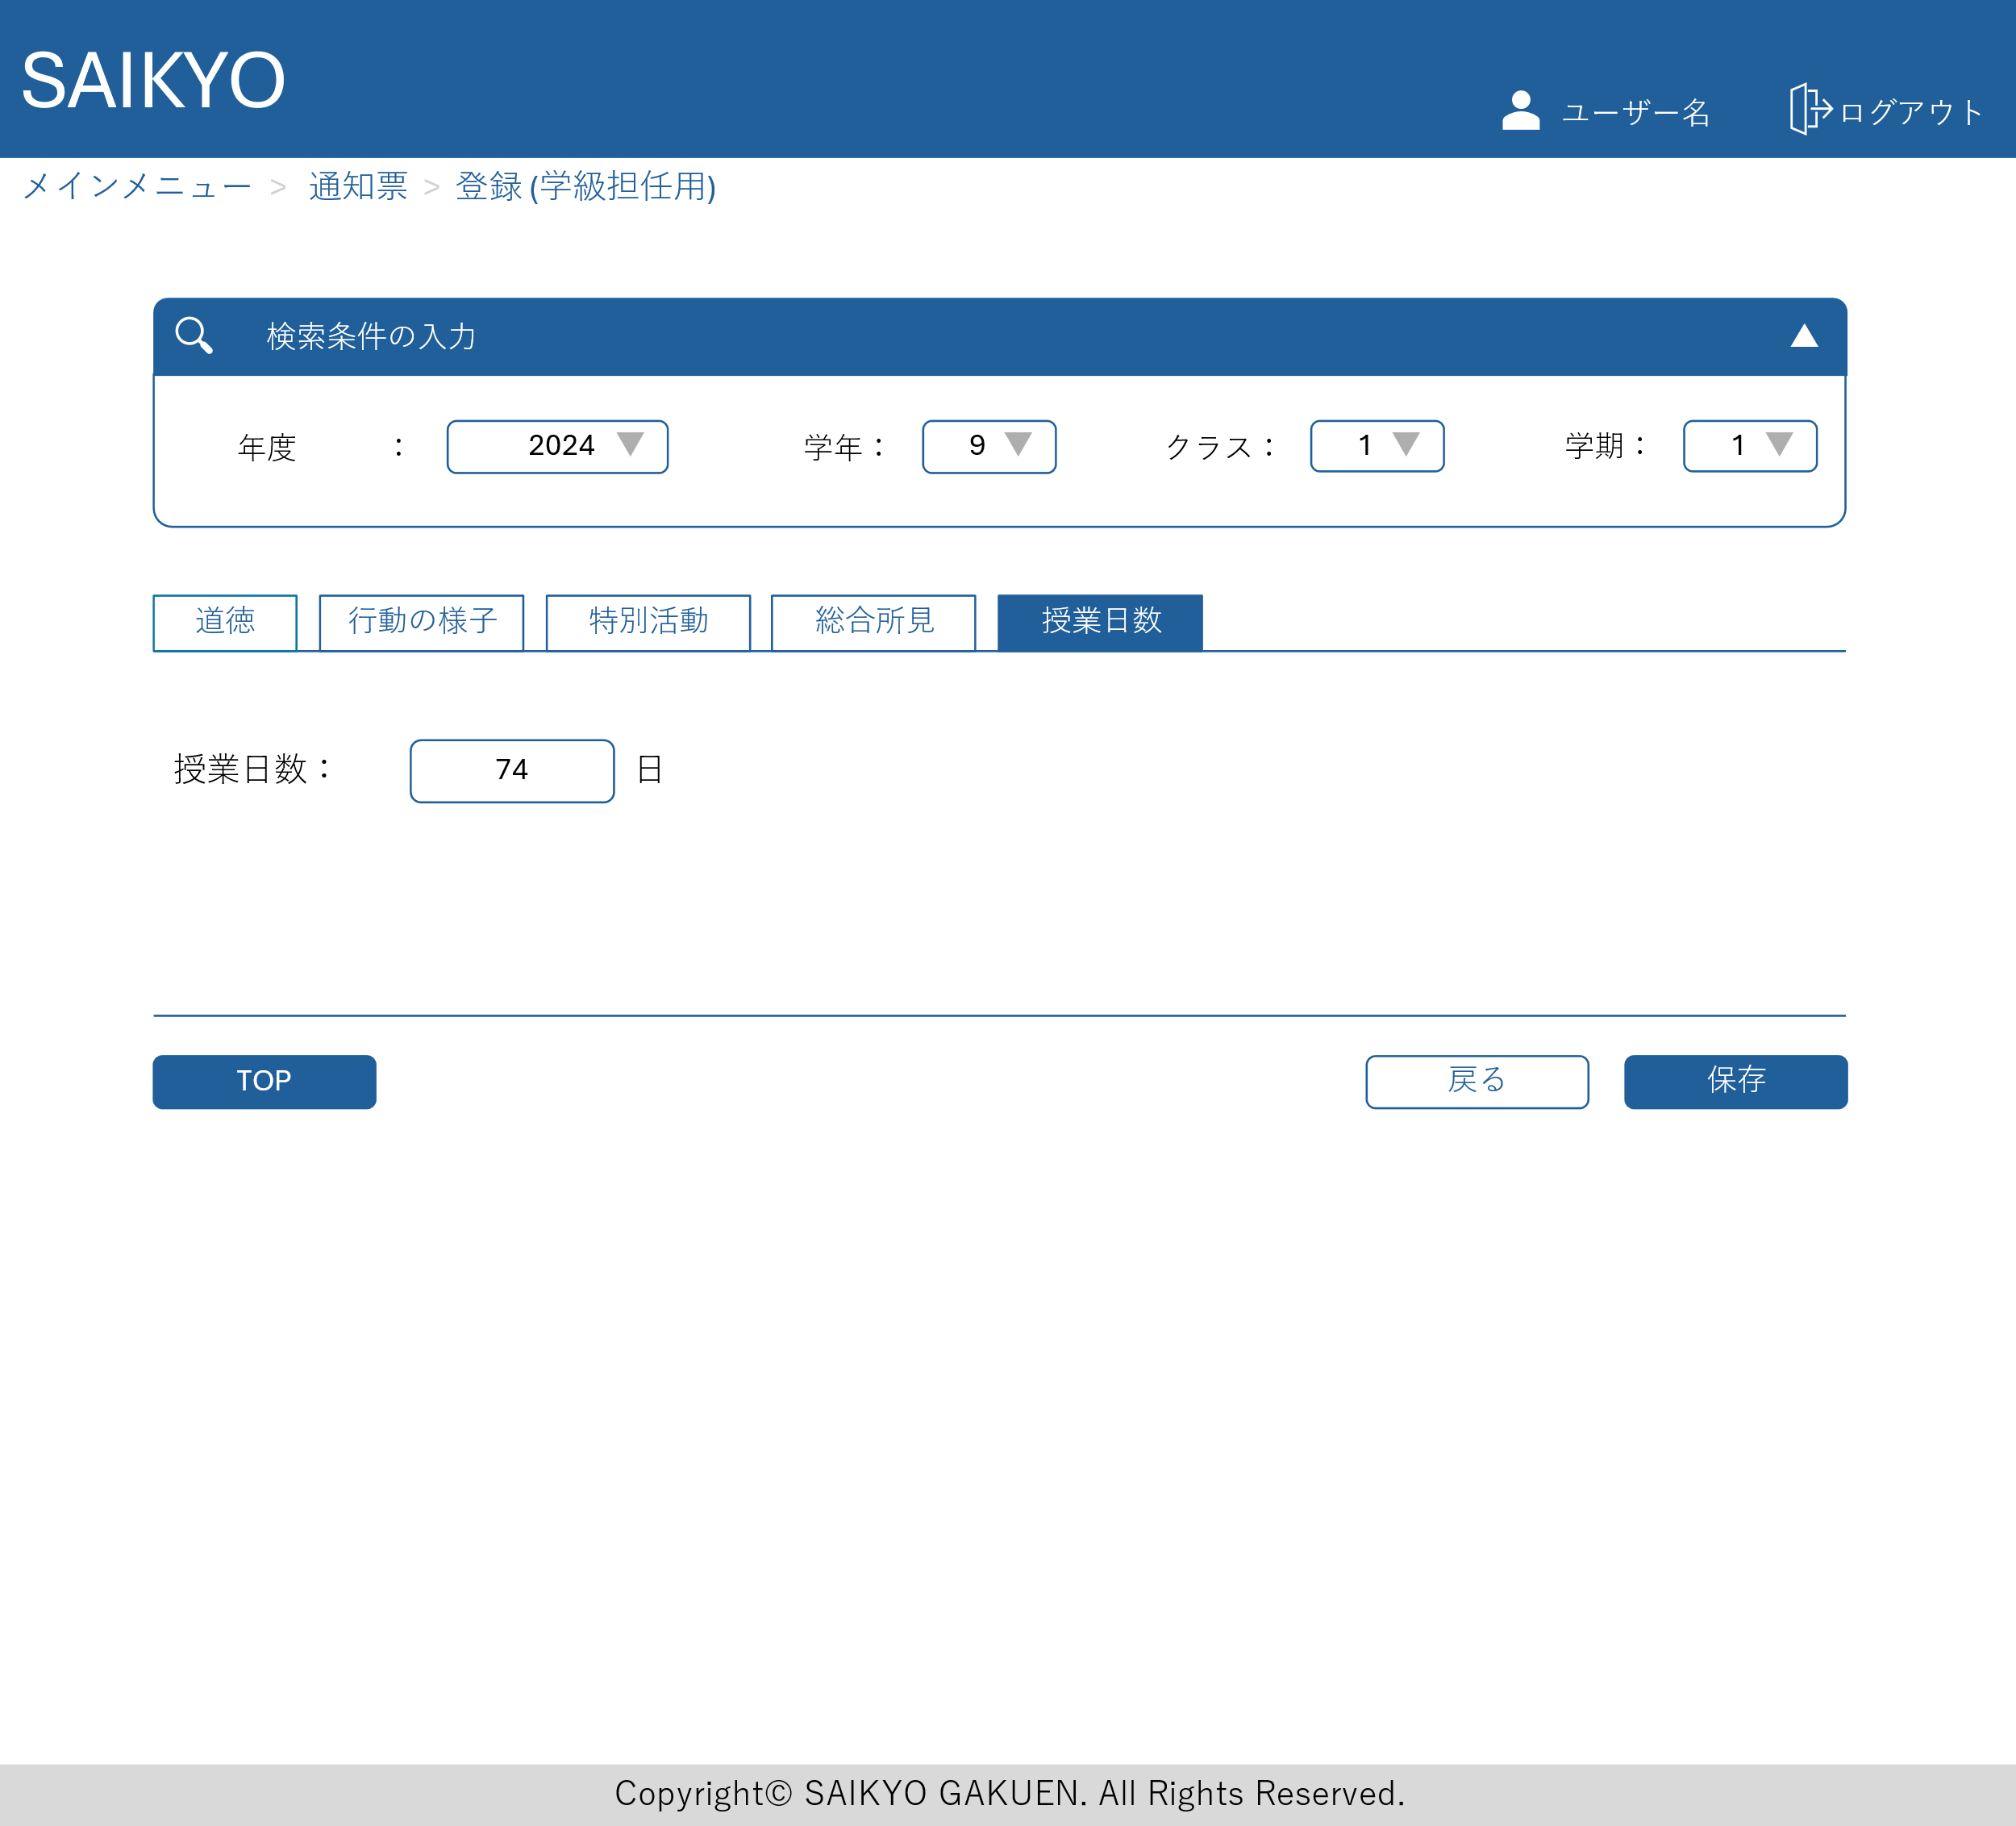
画面レイアウト | 論理名称 | 画面ID | 改訂日
 | 物理名称 | 画面名称 | 改訂者
 | 概要

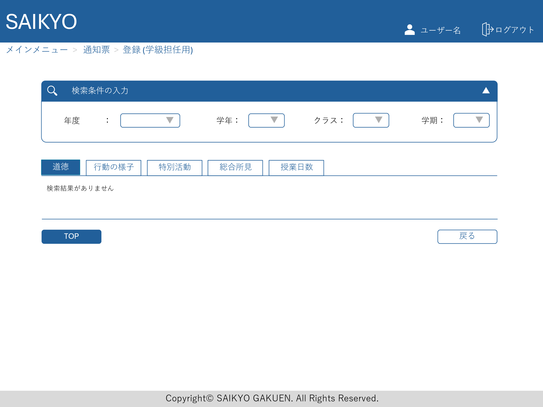

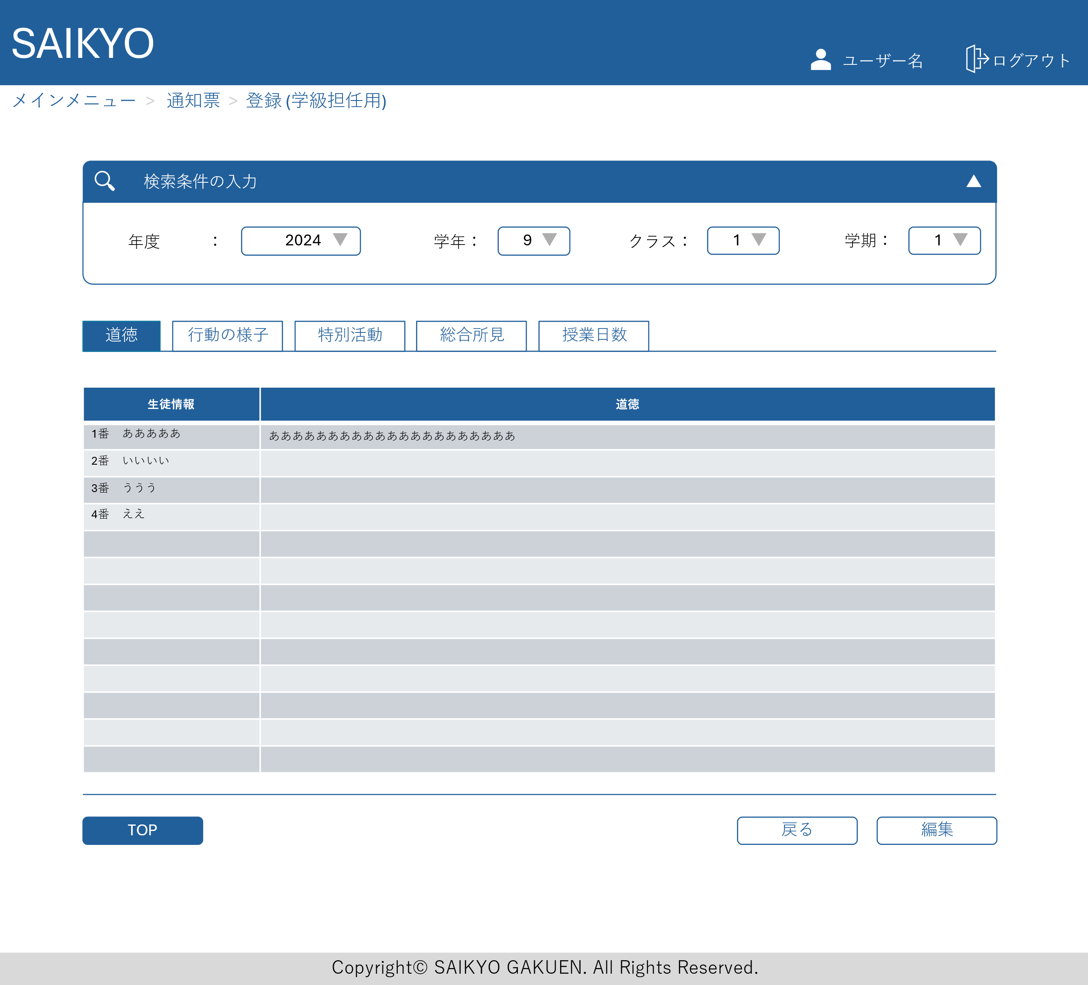
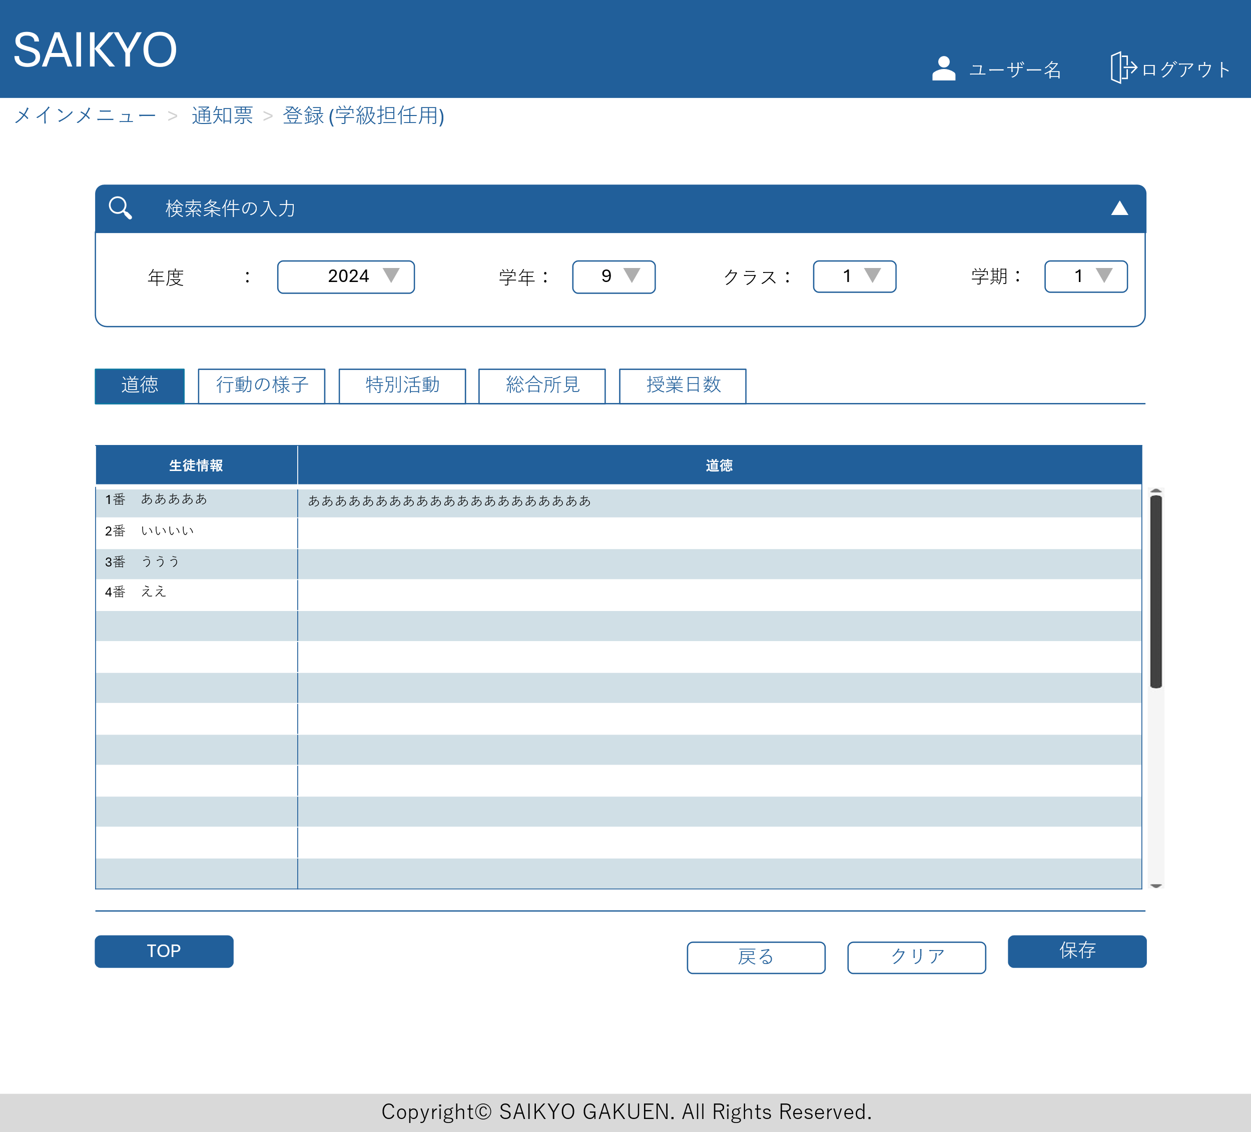

特別活動、総合所見についても同じ構成の画面

通知票出力画面
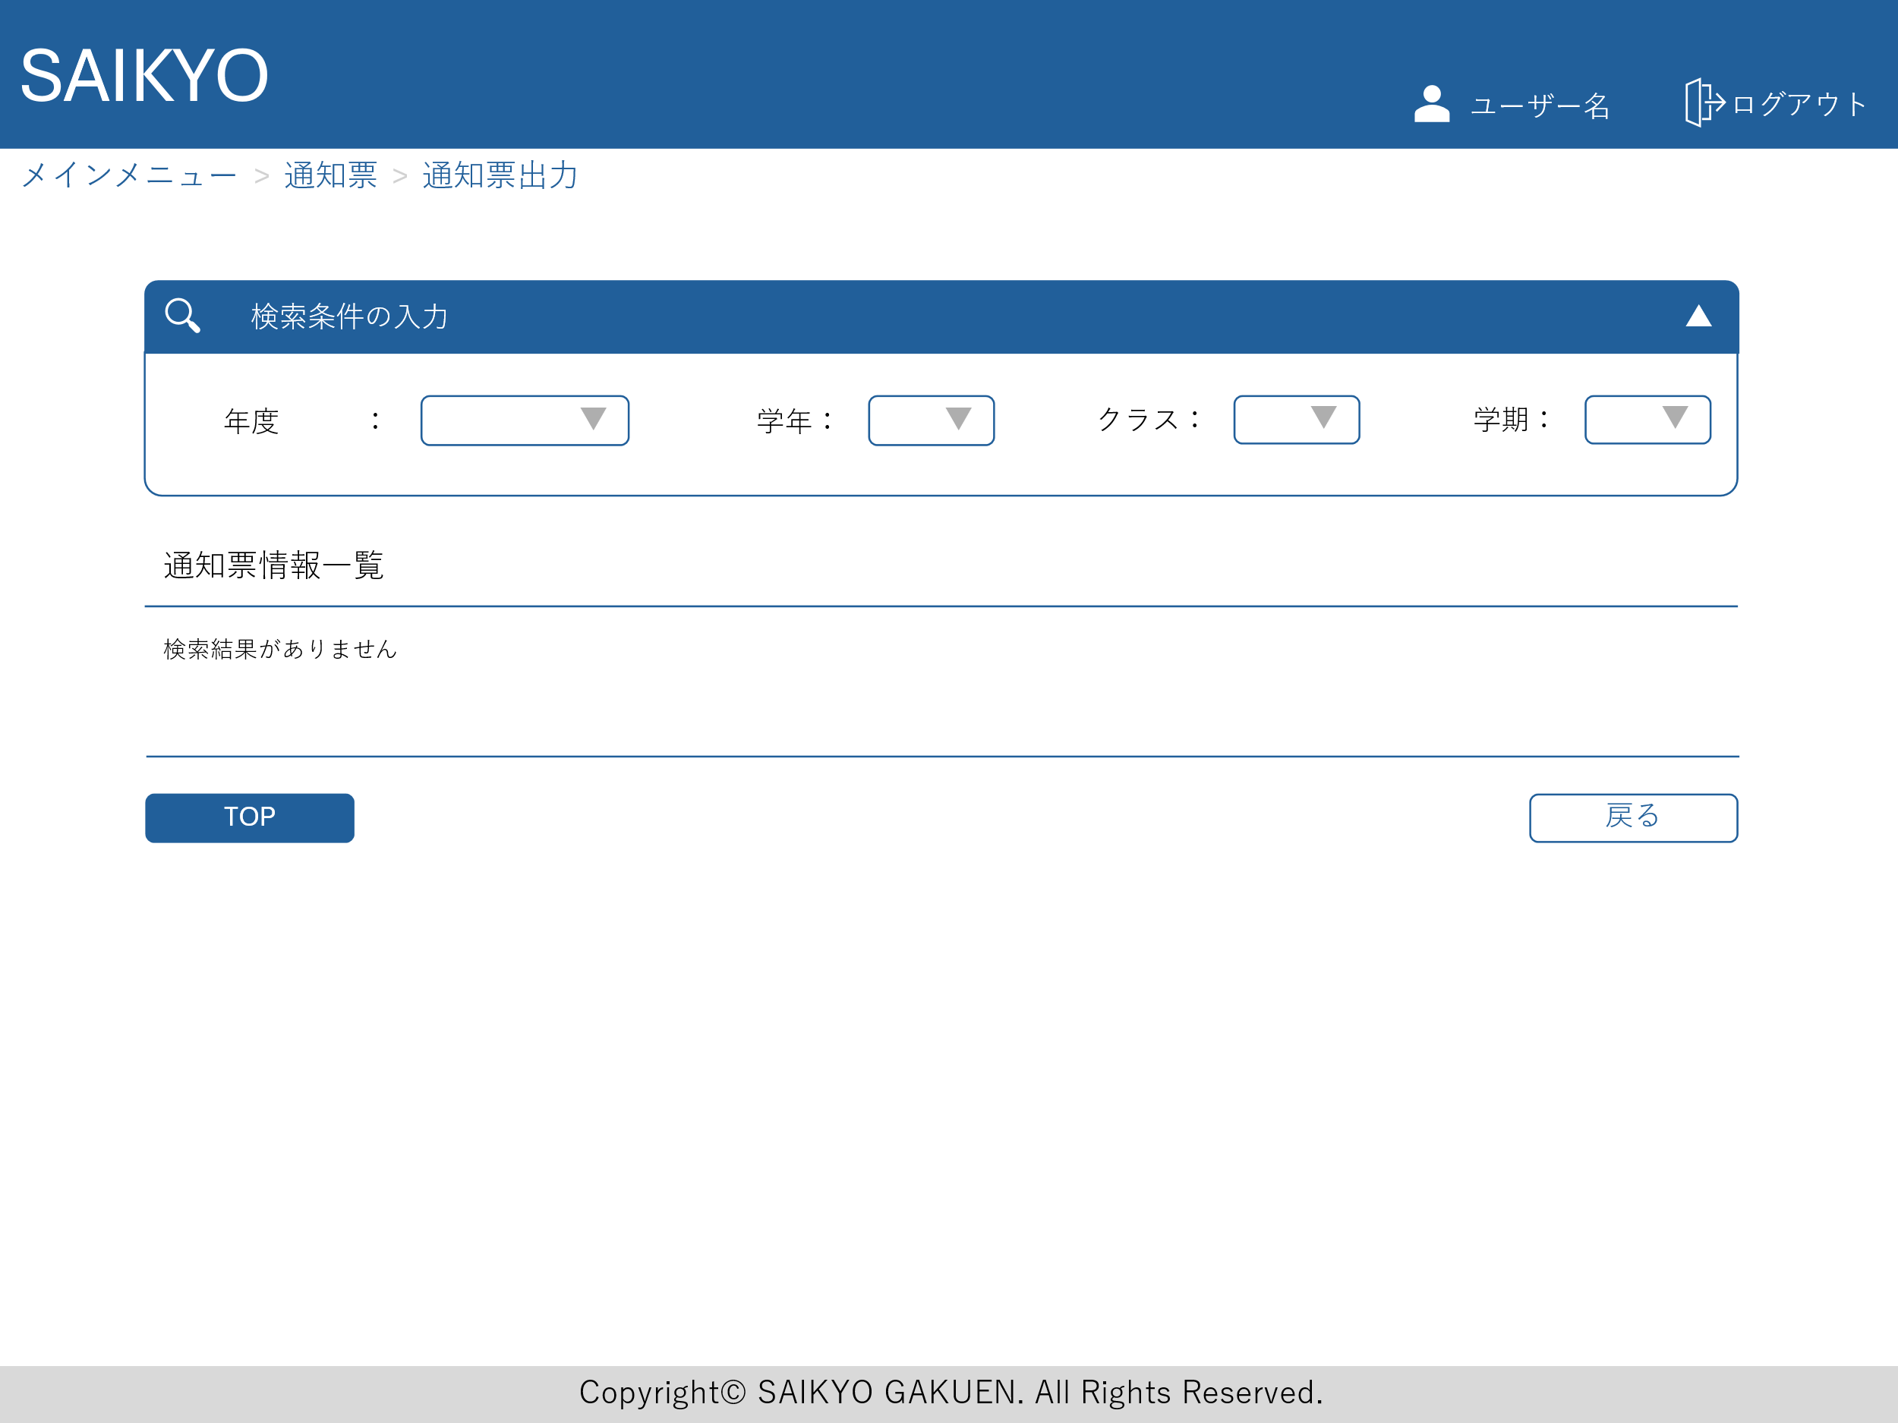
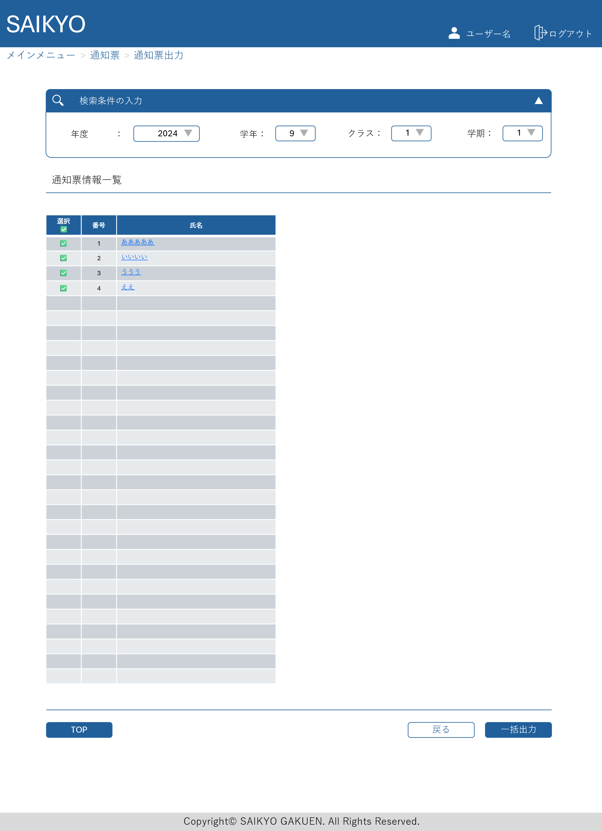
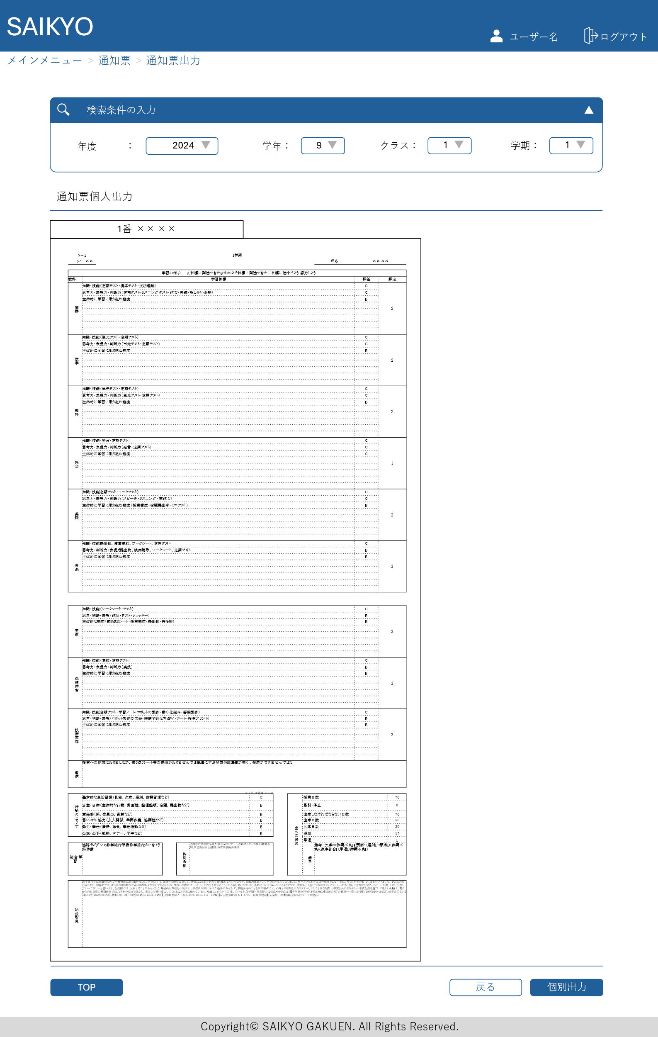

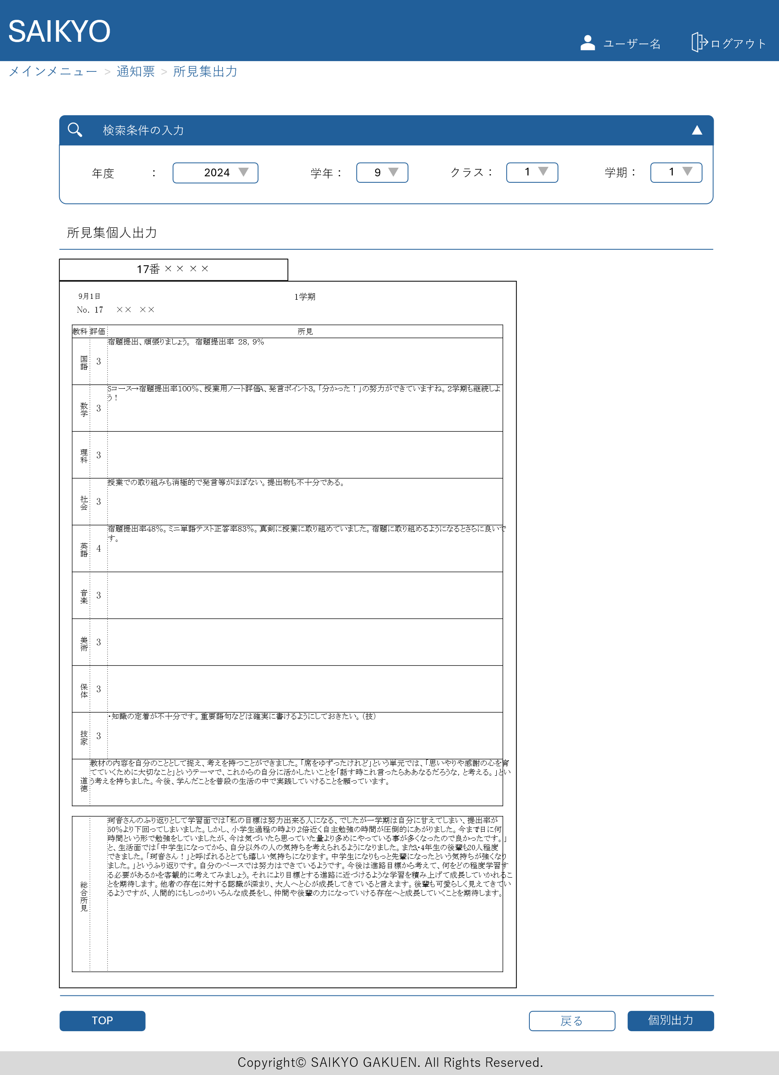

画面レイアウト | 論理名称 | 画面ID | 改訂日
 | 物理名称 | 画面名称 | 改訂者
 | 概要

